Таблица принятия решений
Задание
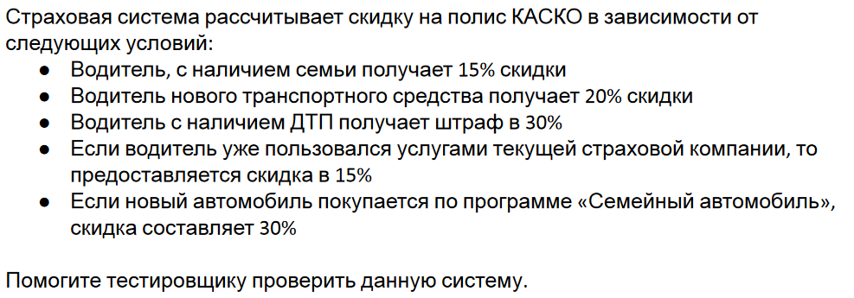

Шаг 1 первоначальная таблица 2^5=32 проверки
Условия | 1 | 2 | 3 | 4 | 5 | 6 | 7 | 8 | 9 | 10 | 11 | 12 | 13 | 14 | 15 | 16 | 17 | 18 | 19 | 20 | 21 | 22 | 23 | 24 | 25 | 26 | 27 | 28 | 29 | 30 | 31 | 32
1-Семья | T | F | T | F | T | F | T | F | T | F | T | F | T | F | T | F | T | F | T | F | T | F | T | F | T | F | T | F | T | F | T | F
2-Новое ТС | T | T | F | F | T | T | F | F | T | T | F | F | T | T | F | F | T | T | F | F | T | T | F | F | T | T | F | F | T | T | F | F
3-ДТП | T | T | T | T | F | F | F | F | T | T | T | T | F | F | F | F | T | T | T | T | F | F | F | F | T | T | T | T | F | F | F | F
4-Наш клиент | T | T | T | T | T | T | T | T | F | F | F | F | F | F | F | F | T | T | T | T | T | T | T | T | F | F | F | F | F | F | F | F
5-Участие в программе | T | T | T | T | T | T | T | T | T | T | T | T | T | T | T | T | F | F | F | F | F | F | F | F | F | F | F | F | F | F | F | F

Шаг 2 оптимизированная таблица по условиям 1-2 и 5.
Так как в последнем (5) условии сказано "Если новый автомобиль покупается по программе «Семейный автомобиль», скидка составляет 30%", следовательно, если это условие выполняется, значит автомобиль новый и у собственника есть семья, поэтому варианты с условиями 1 и2 можно не рассматривать (удаляем соответствующие столбцы2-7 и 10-15, включительно)

Условия | 1 | 8 | 9 | 16 | 17 | 18 | 19 | 20 | 21 | 22 | 23 | 24 | 25 | 26 | 27 | 28 | 29 | 30 | 31 | 32
1-Семья |  |  |  |  | T | F | T | F | T | F | T | F | T | F | T | F | T | F | T | F
2-Новое ТС |  |  |  |  | T | T | F | F | T | T | F | F | T | T | F | F | T | T | F | F
3-ДТП | T | F | T | F | T | T | T | T | F | F | F | F | T | T | T | T | F | F | F | F
4-Наш клиент | T | T | F | F | T | T | T | T | T | T | T | T | F | F | F | F | F | F | F | F
5-Участие в программе | T | T | T | T | F | F | F | F | F | F | F | F | F | F | F | F | F | F | F | F

Шаг 3 оптимизированная таблица по условиям 1 и 5.
Если у собственника нет семьи, то участие в семейной программе, также можно не рассматривать.

Условия | 1 | 8 | 9 | 16 | 17 | 18 | 19 | 20 | 21 | 22 | 23 | 24 | 25 | 26 | 27 | 28 | 29 | 30 | 31 | 32
1-Семья |  |  |  |  | T | F | T | F | T | F | T | F | T | F | T | F | T | F | T | F
2-Новое ТС |  |  |  |  | T | T | F | F | T | T | F | F | T | T | F | F | T | T | F | F
3-ДТП | T | F | T | F | T | T | T | T | F | F | F | F | T | T | T | T | F | F | F | F
4-Наш клиент | T | T | F | F | T | T | T | T | T | T | T | T | F | F | F | F | F | F | F | F
5-Участие в программе | T | T | T | T | F |  | F |  | F |  | F |  | F |  | F |  | F |  | F | F

Шаг 4 оптимизированная таблица по условиям 2 и 5.
Если автомобиль не новый, то участие в семейной программе, также можно не рассматривать.

Условия | 1 | 8 | 9 | 16 | 17 | 18 | 19 | 20 | 21 | 22 | 23 | 24 | 25 | 26 | 27 | 28 | 29 | 30 | 31 | 32
1-Семья |  |  |  |  | T | F | T | F | T | F | T | F | T | F | T | F | T | F | T | F
2-Новое ТС |  |  |  |  | T | T | F | F | T | T | F | F | T | T | F | F | T | T | F | F
3-ДТП | T | F | T | F | T | T | T | T | F | F | F | F | T | T | T | T | F | F | F | F
4-Наш клиент | T | T | F | F | T | T | T | T | T | T | T | T | F | F | F | F | F | F | F | F
5-Участие в программе | T | T | T | T | F |  |  |  | F |  |  |  | F |  |  |  | F |  |  | F

Действие
1-Семья |  |  |  |  | -15 | 0 | -15 | 0 | -15 | 0 | -15 | 0 | -15 | 0 | -15 | 0 | -15 | 0 | -15 | 0
2-Новое ТС |  |  |  |  | -20 | -20 | 0 | 0 | -20 | -20 | 0 | 0 | -20 | -20 | 0 | 0 | -20 | -20 | 0 | 0
3-ДТП | 30 | 0 | 30 | 0 | 30 | 30 | 30 | 30 | 0 | 0 | 0 | 0 | 30 | 30 | 30 | 30 | 0 | 0 | 0 | 0
4-Наш клиент | -15 | -15 | 0 | 0 | -15 | -15 | -15 | -15 | -15 | -15 | -15 | -15 | 0 | 0 | 0 | 0 | 0 | 0 | 0 | 0
5-Участие в программе | -30 | -30 | -30 | -30 | 0 |  |  |  | 0 |  |  |  | 0 |  |  |  | 0 |  |  | 0

ИТОГО: | -15 | -45 | 0 | -30 | -20 | -5 | 0 | 15 | -50 | -35 | -30 | -15 | -5 | 10 | 15 | 30 | -35 | -20 | -15 | 0

* со знаком "-" указана скидка, без знака указан штраф в условии 3 и в строке ИТОГО наценка к стандартному тарифу.

Pairwise
Задание
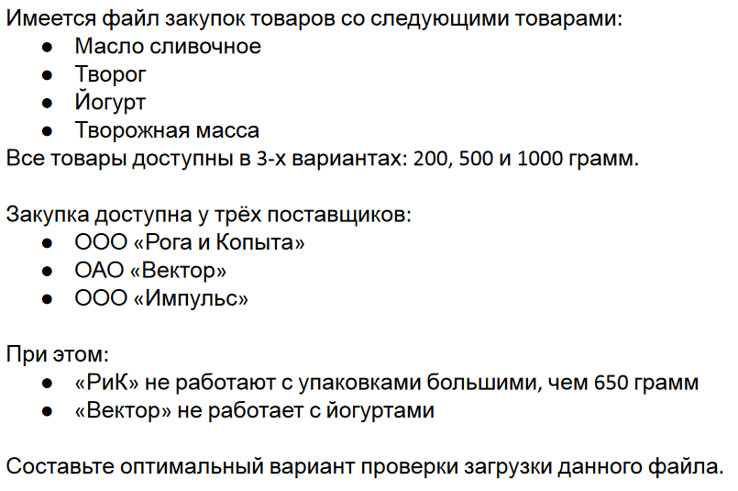

Данные

Товар | Поставщик | Вес, грамм
Масло сливочное | ООО «Рога и Копыта» | 200
Творог | ОАО «Вектор» | 500
Йогурт | ООО «Импульс» | 1000
Творожная масса
* «РиК» не работают с упаковками большими, чем 650 грамм
* «Вектор» не работает с йогуртами

Таблица, заполенная вручную. Исходя из количества условий, получается, что надо проверить 3*4*3=36 вариантов. Оптимизируем по парам и с учетом дополнительных условий.

Товар | Поставщик | Вес, грамм
Масло сливочное | ООО «Рога и Копыта» | 200
Масло сливочное | ОАО «Вектор» | 500
Масло сливочное | ООО «Импульс» | 1000
Творог | ОАО «Вектор» | 1000
Творог | ООО «Импульс» | 200
Творог | ООО «Рога и Копыта» | 500
Йогурт | ООО «Импульс» | 500
Йогурт | ООО «Рога и Копыта» | 200
Йогурт | ООО «Импульс» | 1000
Творожная масса | ООО «Рога и Копыта» | 500
Творожная масса | ОАО «Вектор» | 200
Творожная масса | ООО «Импульс» | 1000

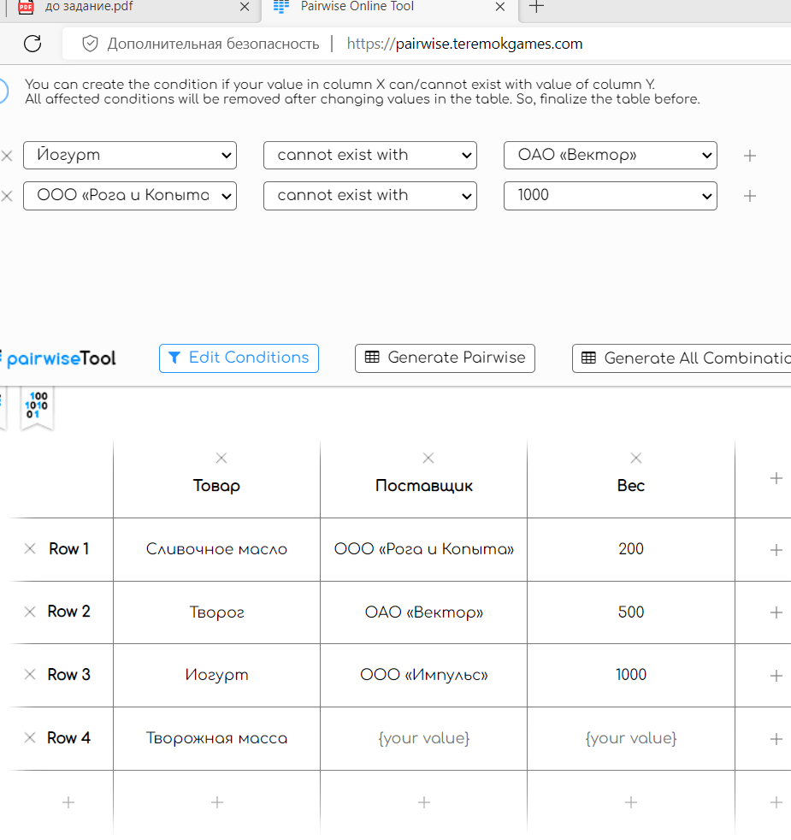
Таблица, заполняемая автоматически с учетом дополнителных условий.
Введенные данные |  |  | Выходные вариантыдля тестирования.
 |  |  |  | Товар | Поставщик | Вес
 |  |  | 1 | Сливочное масло | ООО «Рога и Копыта» | 200
 |  |  | 2 | Сливочное масло | ОАО «Вектор» | 500
 |  |  | 3 | Сливочное масло | ООО «Импульс» | 1000
 |  |  | 4 | Творог | ОАО «Вектор» | 1000
 |  |  | 5 | Творог | ООО «Импульс» | 200
 |  |  | 6 | Творог | ООО «Рога и Копыта» | 500
 |  |  | 7 | Йогурт | ООО «Импульс» | 200
 |  |  | 8 | Йогурт | ООО «Рога и Копыта» | 500
 |  |  | 9 | Творожная масса | ООО «Рога и Копыта» | 200
 |  |  | 10 | Творожная масса | ОАО «Вектор» | 200
 |  |  | 11 | Творожная масса | ООО «Импульс» | 500

Матрица состояний и переходов
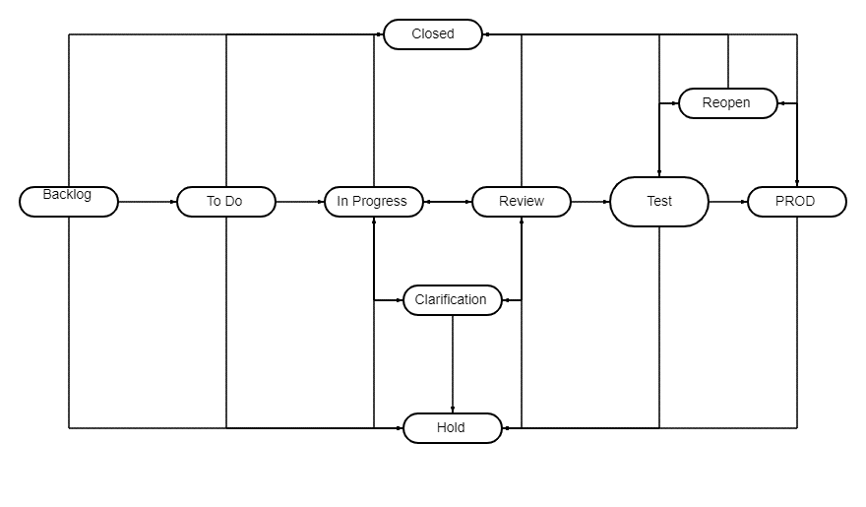
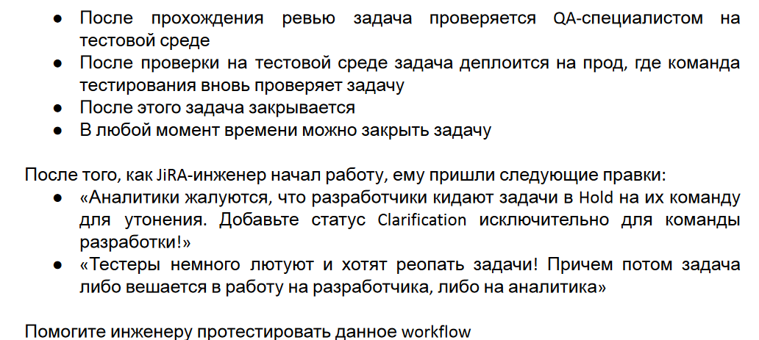
Задание
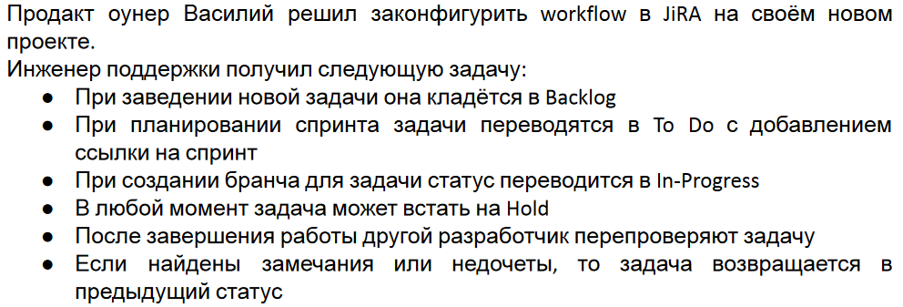

 | Backlog | To Do | In Progress | Hold | Review | QA | PROD | Closed | Reopen | Clarification
Backlog
To Do
In Progress
Hold
Review
QA
PROD
Closed
Reopen
Clarification

Граничные значения и классы экв
Провести тестирование системы по учету и оплате транспортного налога в республике Татарстан на 2022 год для легковых автомобилей. На входе пользователь указывает мощность двигателя, на выходе получает сумму налога.

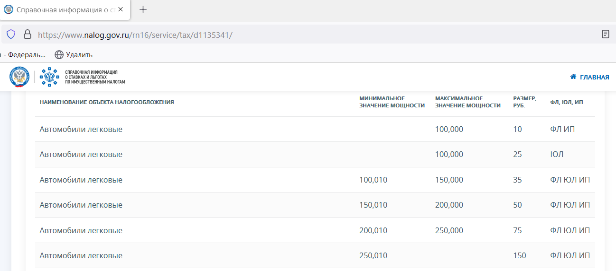

Данные необходимо брать из официального источника: https://www.nalog.gov.ru/rn16/service/tax/d1135341/ В обычной жизни, когда мы говорим о мощности автомобиля, используем целые числа, но…как видим, УФНС трактует их несколько иначе: как десятичные дроби с тремя знаки после запятой. Поэтому необходимо проверить и с позиции налогоплательщика, и с позиции налогового органа) Так как в промежутках error проверяются медианное значение и граничные значения одного класса эквивалентности, с целью оптимизации можно рассматривать для тестирования только граничные значения, и не рассматривать числа, выделенные красным цветом. При тестировании используем целые числа, когда берем медианные значения, и числа с точкой - при тестирование граничных значений, в таком случае мы проверим и введение разного типа данных. Тестирование системы по учету и оплате транспортного налога в республике Татарстан на 2022 год для легковых автомобилей для физических лиц и индивидуальных предпринимателей:

Минимально известное значение мощности легкого автомобиля, может находится в коллекции ЮЛ или ФЛ и подлежать налогообложению https://1gai.ru/blog/cars/513900-desyat-samyh-malomoschnyh-avtomobiley.html?ysclid=l8p7ntgoyc469498047

Одно из максимально известных значений мощности легкого автомобиля - https://avtokama.biz/top-samyh-bystryh-avtomobilej-v-mire/?ysclid=l8p7txk1re701103886

Тестирование системы по учету и оплате транспортного налога в республике Татарстан на 2022 год для легковых автомобилей для юридических лиц:

Pairwise #расчет налога
Дополнение к Задаче 1. Поскольку в бланке "Промежуточная аттестация по теме «Техники тест-дизайна», в задаче сказано "На входе пользователь указывает мощность двигателя, на выходе получает сумму налога" дополняю решение расчетными данными, представленными в таблице. В первоначальном варианте решения, отправленном ранее, представлены данные по сценарию "На входе пользователь указывает мощность двигателя, на выходе получает СТАВКУ налога" . Так транспортный налог расчитывается по формуле: мощность двигателя*налоговая ставка*период владения/12=сумма к уплате,а срок владения в задаче не указан, то подбираем тестовые значения самостоятельно и с целью оптимизации используем технику ТД тестирование пар. Далее создаем таблицу и расчитываем сумму налога к уплате, которая является нашим ожидаемым результатом при тестировании (ОР). Значения для столбца "мощность двигателя " берем из первой части задачи (граничные значения и медианные из классов эквивалентности). Так как налоги платим с учетом копеек, используем округление до сотых.

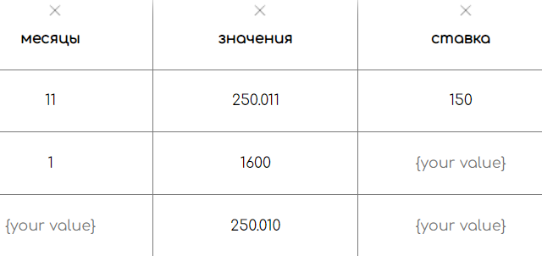
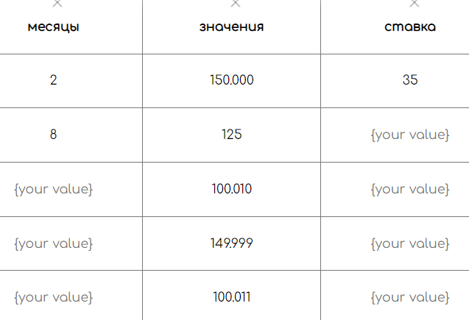
Расчет приведен без учета повышающего коэффициента для дорогих автомобилей, включенных в специальный перечень, который каждый год утверждается Минпромторгом России. Значение повышающего коэффициента зависит от средней стоимости автомобиля и года выпуска. Также не учитываются налоговые льготы, которые носят заявительный характер. |  |  |  |  | Расчет для физических лиц |  |  |  |  | Расчет для юридических лиц
 |  |  |  |  | Номер ТК | Период владения ТС, мес., данные на вход не прописанные в задаче | Мощность двигателя ТС, данные на вход по уловию задачи | Налоговая ставка,руб. | ОР, сумма к уплате, руб. | Номер ТК | Период владения ТС, мес., данные на вход не прописанные в задаче | Мощность двигателя ТС, данные на вход по уловию задачи | Налоговая ставка,руб. | ОР, сумма к уплате, руб.
 |  |  |  |  | 1 | 4 | 200.011 | 75 | 5000.28 | 1 | 5 | 100 | 25 | 1041.67
 |  |  |  |  | 2 | 4 | 225 | 75 | 5625.00 | 2 | 5 | 1 | 25 | 10.42
 |  |  |  |  | 3 | 4 | 200.01 | 75 | 5000.25 | 3 | 5 | 0.75 | 25 | 7.81
 |  |  |  |  | 4 | 4 | 249.999 | 75 | 6249.97 | 4 | 5 | 99.999 | 25 | 1041.66
 |  |  |  |  | 5 | 4 | 250 | 75 | 6250.00 | 5 | 5 | 0.76 | 25 | 7.92
 |  |  |  |  | 6 | 6 | 225 | 75 | 8437.50
 |  |  |  |  | 7 | 6 | 200.01 | 75 | 7500.38
 |  |  |  |  | 8 | 6 | 249.999 | 75 | 9374.96
 |  |  |  |  | 9 | 6 | 250 | 75 | 9375.00
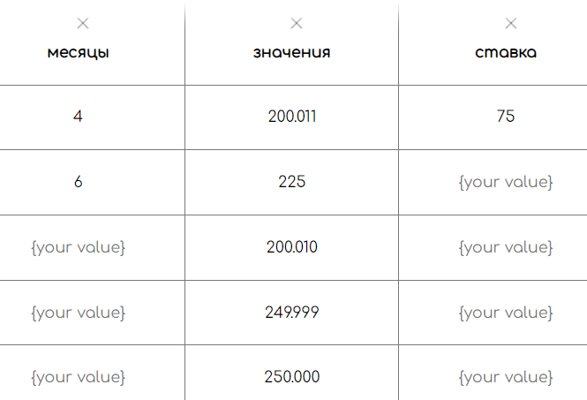
 |  |  |  |  | 10 | 6 | 200.011 | 75 | 7500.41
 |  |  |  |  | 11 | 10 | 200 | 50 | 8333.33
 |  |  |  |  | 12 | 10 | 175 | 50 | 7291.67 | *так как ставка налога для ФЛ и ЮЛ различается только в диапазоне 0.75-100.000 , достатоным будет протестировать только этот диапазон. Кроме того, с целью оптимизации количества проверок, возьмем по одному различному варианту срока владения (3 месяца для ФЛ, 5 месяцев- для ЮЛ), а также удалим красные ячейки, так как мощность и ставки в каждом диапазоне совпадают, а различается срок владения.
 |  |  |  |  | 13 | 10 | 150.011 | 50 | 6250.46
 |  |  |  |  | 14 | 10 | 199.999 | 50 | 8333.29
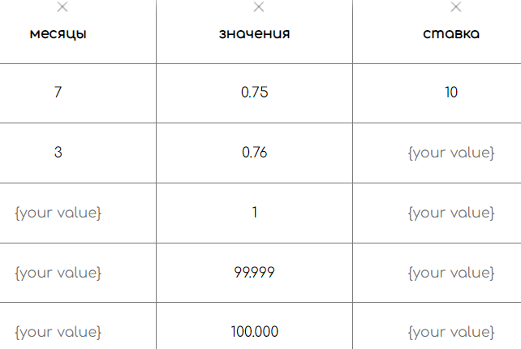
 |  |  |  |  | 15 | 10 | 150.01 | 50 | 6250.42
 |  |  |  |  | 16 | 12 | 175 | 50 | 8750.00
 |  |  |  |  | 17 | 12 | 150.011 | 50 | 7500.55
 |  |  |  |  | 18 | 12 | 199.999 | 50 | 9999.95
 |  |  |  |  | 19 | 12 | 150.01 | 50 | 7500.50
 |  |  |  |  | 20 | 12 | 200 | 50 | 10000.00
 |  |  |  |  | 21 | 11 | 250.011 | 150 | 34376.51
 |  |  |  |  | 22 | 11 | 1600 | 150 | 220000.00
 |  |  |  |  | 23 | 11 | 250.01 | 150 | 34376.38
 |  |  |  |  | 24 | 1 | 1600 | 150 | 20000.00
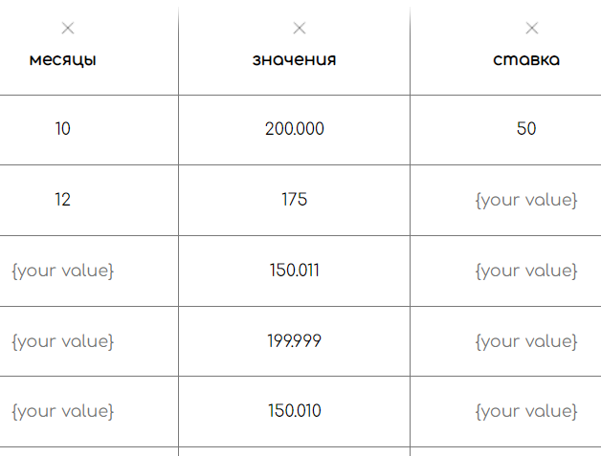
 |  |  |  |  | 25 | 1 | 250.01 | 150 | 3125.12
 |  |  |  |  | 26 | 1 | 250.011 | 150 | 3125.14
 |  |  |  |  | 27 | 2 | 150 | 35 | 875.00
 |  |  |  |  | 28 | 2 | 125 | 35 | 729.17
 |  |  |  |  | 29 | 2 | 100.01 | 35 | 583.39
 |  |  |  |  | 30 | 2 | 149.999 | 35 | 874.99
 |  |  |  |  | 31 | 2 | 100.011 | 35 | 583.40
 |  |  |  |  | 32 | 8 | 125 | 35 | 2916.67
 |  |  |  |  | 33 | 8 | 100.01 | 35 | 2333.57
 |  |  |  |  | 34 | 8 | 149.999 | 35 | 3499.98
 |  |  |  |  | 35 | 8 | 100.011 | 35 | 2333.59
 |  |  |  |  | 36 | 8 | 150 | 35 | 3500.00
 |  |  |  |  | 37 | 3 | 100 | 10 | 250.00
 |  |  |  |  | 38 | 3 | 1 | 10 | 2.50
 |  |  |  |  | 39 | 3 | 0.75 | 10 | 1.88
 |  |  |  |  | 40 | 3 | 99.999 | 10 | 250.00
 |  |  |  |  | 41 | 3 | 0.76 | 10 | 1.90
 |  |  |  |  | 42 |  | -1 |  | error
 |  |  |  |  | 43 |  | 0 |  | error
 |  |  |  |  | 44 |  | 0.74 |  | error
 |  |  |  |  | 45 |  | 100.001 |  | error
 |  |  |  |  | 46 |  | 100.009 |  | error
 |  |  |  |  | 47 |  | 150.001 |  | error
 |  |  |  |  | 48 |  | 150.009 |  | error
 |  |  |  |  | 49 |  | 200.001 |  | error
 |  |  |  |  | 50 |  | 200.009 |  | error
 |  |  |  |  | 51 |  | 250.001 |  | error
Расчет для физических лиц |  |  | Оптимизированная таблица |  | 52 |  | 250.009 |  | error
Номер ТК | Период владения ТС, мес., данные на вход не прописанные в задаче | Мощность двигателя ТС, данные на вход по уловию задачи | Налоговая ставка,руб. | ОР, сумма к уплате, руб.
1 | 4 | 200.011 | 75 | 5000.28
2 | 4 | 225 | 75 | 5625.00
3 | 6 | 200.01 | 75 | 7500.38
4 | 6 | 249.999 | 75 | 9374.96
5 | 6 | 250 | 75 | 9375.00
6 | 10 | 200 | 50 | 8333.33
7 | 10 | 175 | 50 | 7291.67
8 | 10 | 150.011 | 50 | 6250.46
9 | 12 | 199.999 | 50 | 9999.95
10 | 12 | 150.01 | 50 | 7500.50
11 | 11 | 250.011 | 150 | 34376.51
12 | 11 | 1600 | 150 | 220000.00
13 | 1 | 250.01 | 150 | 3125.12
14 | 2 | 150 | 35 | 875.00
15 | 2 | 125 | 35 | 729.17
16 | 2 | 100.01 | 35 | 583.39
17 | 8 | 149.999 | 35 | 3499.98
18 | 8 | 100.011 | 35 | 2333.59
19 | 3 | 100 | 10 | 250.00
20 | 3 | 1 | 10 | 2.50
21 |  | -1 |  | error
22 |  | 0 |  | error
23 |  | 0.74 |  | error
24 |  | 100.001 |  | error
25 |  | 100.009 |  | error
26 |  | 150.001 |  | error
27 |  | 150.009 |  | error
28 |  | 200.001 |  | error
29 |  | 200.009 |  | error
30 |  | 250.001 |  | error
31 |  | 250.009 |  | error

